Sheet1
加工指令表
订单编号 | PZQ080903 | 客户名称 | 成都布法罗
交货日期 | 2019-08-15 | 文件名称 | 配件
制作工艺 | SLA | 打磨要求 | A | 业务员 | 周文强
数量 | 4 | 克重 | 667 | 编程人员
上机机号 |  | 下机时间 |  | 处理人员
打印材料 | 高温料

注意 事项 | 鞋底已掏空，复模一套90度黑色软胶，鞋帮复模黑色ABS+软胶。硬度110度左右

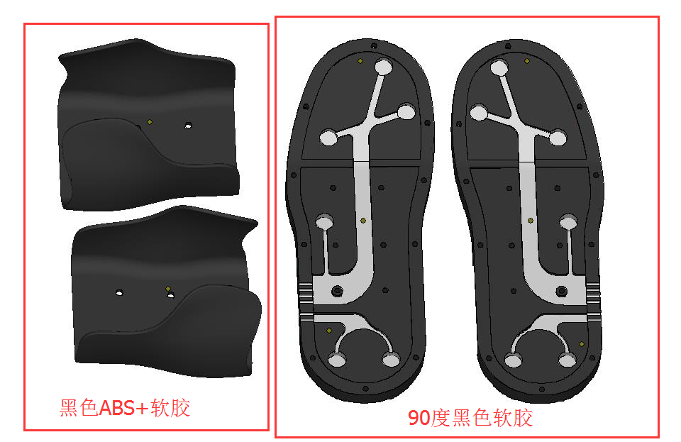

制表人： | 周文强 |  |  | 8/9/19

Sheet2
